상품제안서
샤오미 마그네틱 독서등 다용도 무선 부착식 조명 독서실 블루라이트 차단 각도조절 밝기조절 | 상품코드: F31494

 |  |  |  |  |  |  | 02-412-0044 | www.easy1.co.kr
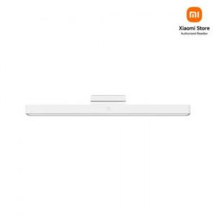

【상세/제작정보】

【인쇄/포장옵션】 | 레이저, 컬러필름인쇄 / 포장지포장

【공급단가】 | 수량 | 50~ | 100~ | 500~ | 1,000~ | 2,000~
*VAT별도 | 단가 | 19,800원 | 19,470원 | 18,970원 | 18,640원 | 18,150원

【상품 URL】 | https://dev.easy1.co.kr:443/src/goods_detail.php?gdno=31494

